预付款通知单
0、 | 总体
 |  |  | 单据名 | 实体 | 表名 | 继承于
 |  |  | 预付款通知单 | PrePayment | GS_FI_PrePayment | 单据基类
 |  |  | 预付款通知单行 | PrePaymentLine | GS_FI_PrePaymentLine
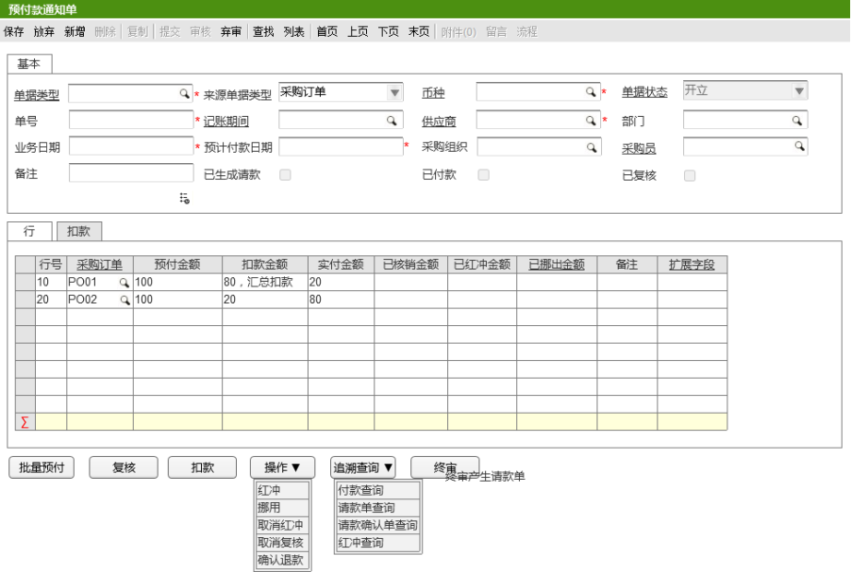
 |  |  | 扣款登记明细行 | PrePaymentDRDetail | GS_FI_PrePaymentDRDetail

1、 | 实体及UI、列表

 |  | 单据名 | 实体 | 表名
 |  | 预付款通知单头 | PrePayment | GS_FI_PrePayment

 |  |  | 字段 | 中文 | 类型 | 默认值 | 备注
 |  |  | PrePaymentLines | 预付款通知单行 | 集合<预付款通知单行>
 |  |  | DocumentType | 单据类型 | 预付款通知单单据类型
 |  |  | SrcDocType | 来源类型 | 预付款通知单来源类型枚举
 |  |  | Status | 单据状态 | 通用单据类型枚举
 |  |  | Currency | 币种 | 币种
 |  |  | AccountPeriod | 记账期间 | 账薄会计期间
 |  |  | Supplier | 供应商 | 供应商
 |  |  | Dept | 采购部门 | 部门
 |  |  | Buyer | 采购员 | 业务员
 |  |  | PrePayDate | 预计付款日期 | 日期
 |  |  | POOrg | 采购组织 | 组织机构
 |  |  | Meno | 备注 | 字符串
 |  |  | IsReview | 复核 | 布尔
 |  |  | ReviewBy | 复核人 | 字符串
 |  |  | ReviewOn | 复核时间 | 日期时间
 |  |  | IsFinal | 终审 | 布尔
 |  |  | FinalBy | 终审人 | 字符串
 |  |  | FinalOn | 终身时间 | 日期时间
 |  |  | IsPayment | 已付款 | 布尔
 |  |  | PaymentBy | 付款人 | 字符串
 |  |  | PaymentOn | 付款时间 | 日期时间
 |  |  | SubmitBy | 提交人 | 字符串
 |  |  | SubmitOn | 提交时间 | 日期时间
 |  |  | ApprovedBy | 审核人 | 字符串
 |  |  | ApprovedOn | 审核时间 | 日期时间
 |  |  | UnApprovedBy | 弃审人 | 字符串
 |  |  | UnApprovedOn | 弃审时间 | 日期时间
 |  |  | IsRefund | 退款 | 布尔
 |  |  | RefundBy | 退款人 | 字符串
 |  |  | RefundOn | 退款时间 | 日期时间
 |  |  | SrcPrePayDocNo | 来源预付款通知单号 | 字符串
 |  |  | SrcPrePayDocID | 来源预付款通知ID | 长整数
 |  |  | WFOriginalState | 之前状态 | 整数
 |  |  | WFCurrentState | 当前状态 | 整数

 |  | 单据名 | 实体 | 表名
 |  | 预付款通知单行 | PrePaymentLine | GS_FI_PrePaymentLine

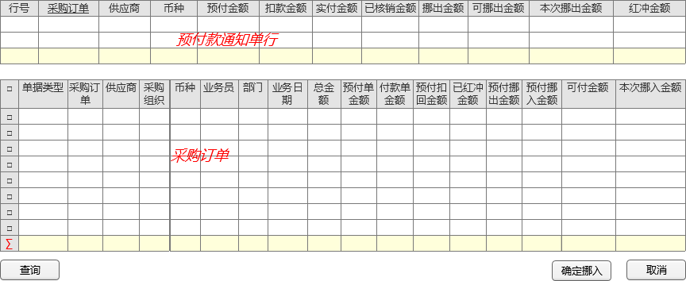
 |  |  | 字段 | 中文 | 类型 | 默认值 | 备注
 |  |  | PrePayment | 预付款通知单 | 预付款通知单
 |  |  | PrePaymentDRDetails | 扣款登记明细行 | 集合<扣款登记明细行>
 |  |  | LineNum | 行号 | 整数
 |  |  | SrcPO | 采购订单 | 采购订单
 |  |  | PrePayMoney | 预付金额 | 十进制数
 |  |  | DRMoney | 扣款金额 | 十进制数
 |  |  | ActualMoeny | 实付金额 | 十进制数
 |  |  | SumApplyMoney | 已核销金额 | 十进制数
 |  |  | SumRedFlushMoney | 已红冲金额 | 十进制数
 |  |  | SumMoveMoney | 已挪出金额 | 十进制数
 |  |  | SrcMoveDocNo | 挪入来源单号 | 字符串
 |  |  | SrcMoveDocID | 挪入来源单ID | 长整数
 |  |  | SrcMoveLineNum | 挪入来源单行号 | 整数
 |  |  | SrcMoveLineID | 挪入来源单行ID | 长整数
 |  |  | SrcPrePayLineID | 来源蓝字付款通知单行ID | 长整数
 |  |  | SrcPrePayLineNum | 来源蓝字付款通知单行号 | 整数
 |  |  | Meno | 备注 | 字符串
 |  |  | DescFlexSegments | 描述性弹性域 | 实体扩展字段集合

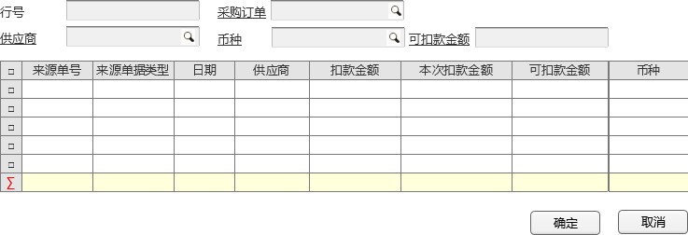
 |  | 单据名 | 实体 | 表名
 |  | 扣款登记明细行 | PrePaymentDRDetail | GS_FI_PrePaymentDRDetail

 |  |  | 字段 | 中文 | 类型 | 默认值 | 备注
 |  |  | PrePaymentLine | 预付款通知单行 | 预付款通知单行
 |  |  | LineNum | 行号 | 整数
 |  |  | DescFlexSegments | 实体扩展字段 | 实体扩展字段集合
 |  |  | SrcDocOrg | 来源组织 | 组织机构
 |  |  | SrcBusDate | 来源单据业务日期 | 日期
 |  |  | SrcDocID | 来源单据ID | 长整数
 |  |  | SrcDocNo | 来源单号 | 字符串
 |  |  | SumDRMoney | 扣款金额 | 十进制数
 |  |  | Supplier | 供应商 | 供应商
 |  |  | Currency | 币种 | 币种
 |  |  | DRMoney | 本次扣款金额 | 十进制数
 |  |  | Meno | 备注 | 字符串

2 | 业务流程
 |  | 采购订单（+扣款）—> | 预付款通知单—> | 请款单

 | 2.1 | 采购订单-> | 预付款通知单
 |  | 采购订单整单金额 分批转 预付款通知单 （非是行对应关系，是整单金额对应，可分批）

 |  | 回写字段 | 采购订单头

 |  | 预付挪入金额 | 私有字段7

 |  | 订单总金额 | （实时汇总行 金额计算）

 | 2.2 | 预付款通知单—> | 请款单

2、实体事件
 | 2.1 | 默认值
 |  | 实付金额=预付金额-扣款金额
 |  | 扣款金额=扣款登记.扣款金额-扣款登记.已扣款金额
 |  | 预付金额默认等于可付金额，但不允许大于可付金额
 |  | 业务日期、预计付款日期默认等于当前日期，可改
 |  | 可付款金额=总金额-预付单金额-付款金额+预付扣回金额+已红冲金额+预付挪出金额-预付挪入金额
 |  | 已红冲金额=采购订单.已红冲金额-实付金额
 |  | 可挪出金额=实付金额-挪出金额-已核销金额
 |  | 挪出金额=挪出金额+本次挪出金额(预付款通知单行）
 |  | 可退款金额=实付金额-已核销金额-已红冲金额-挪出金额

 | 2.2 | 校验
 |  | 预付金额不允许大于来源采购订单总金额-预付单金额-付款金额+预付扣回金额+已红冲金额+预付挪出金额-预付挪入金额
 |  | 供应商扣款登记.扣款金额=0，扣款状态=未扣款
 |  | 预付款日期不允许小于业务日期，记账期间等于预付款日期中的年+月所对应的记账期间，不允许改
 |  | 挪出金额不允许大于可挪出金额
 |  | 本次退款金额为0，点击【确认红冲】时，系统认定为本次不进行红冲

 |  | l 保存时，如果单据类型中的业务类型为“蓝字”，校验：

 | 2.3 | 增删改后的 关联单据更新；

3. 页面按钮动作：

 | 1、【查询】，弹出过滤条件录入界面，录入条件后，点击确认，关闭过滤条件界面，按照查询条件加载采购订单信息。
 | 2、【确认挪入】，校验预付款通知单行中的本次挪出金额必须等于勾选的采购订单中本次挪入金额的合计。
 | 3、【确认红冲】，根据录入的单据类型的业务类型，生成一张已审核状态的预付款通知单，并记录来源单据信息。
 | 4、【确认退款】，生成一张单据类型中业务类型为“应收借项账户单”的开立的应收单（一期一阶段一批暂不实现），应收单生成后，调用系统的应收单提交、审核API服务提交和审核当前应收单。
 | 5、【批量预付】，弹出拉单查询界面：供应商必须录入，以保证一个供应商只能对应一个预付款单。
 | 6、【请款确认】，生成请款确认单，请款确认单审核后，生成一张已审核的付款单---标准产品逻辑。
 | 7、【红冲】，弹出红冲界面。

4, | 页面控制

业务员奖金
0、 | 总体
 |  |  | 单据名 | 实体 | 表名 | 继承于
 |  |  | 包装业务员奖金头 | BonusPackagingDoc | GS_FI_BonusPackagingDoc | 单据基类
 |  |  | 包装业务员奖金行 | BonusPackagingDocLine | GS_FI_BonusPackagingDocLine
 |  |  | 包装业务员奖金明细行 | BonusPackagingDocSubLine | GS_FI_BonusPackagingDocSubLine
 |  |  | 产品采购业务员奖金头 | BonusProductDoc | GS_FI_BonusProductDoc | 单据基类
 |  |  | 产品采购业务员奖金行 | BonusProductDocLine | GS_FI_BonusProductDocLine
 |  |  | 产品采购业务员奖金明细行 | BonusProductDocSubLine | GS_FI_BonusProductDocSubLine
 |  |  | 奖金计算记录 | BonusCalculateRecord | GS_FI_BonusCalculateRecord

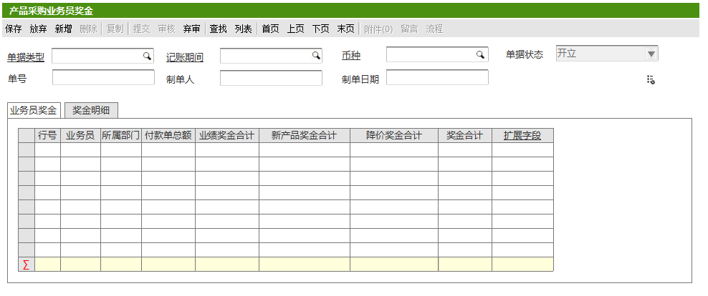
1、 | 实体及UI、列表
 |  | 单据名 | 实体 | 表名
 |  | 包装业务员奖金头 | BonusPackagingDoc | GS_FI_BonusPackagingDoc

 |  |  | 字段 | 中文 | 类型 | 默认值 | 备注
 |  |  | BonusPackagingDocLine | 包装业务员奖金行 | 集合<包装业务员奖金行>
 |  |  | DocumentType | 单据类型 | 业务员奖金单据类型
 |  |  | AccountPeriod | 记账期间 | 会计日历
 |  |  | Currency | 币种 | 币种
 |  |  | Status | 状态 | 通用单据状态枚举
 |  |  | Oprator | 制单人 | 字符串
 |  |  | OprateDate | 制单日期 | 日期时间
 |  |  | Demo | 备注 | 字符串

 |  | 单据名 | 实体 | 表名
 |  | 包装业务员奖金行 | BonusPackagingDocLine | GS_FI_BonusPackagingDocLine

 |  |  | 字段 | 中文 | 类型 | 默认值 | 备注
 |  |  | BonusPackagingDoc | 包装业务员奖金 | 包装业务员奖金
 |  |  | DocLineNo | 行号 | 整数
 |  |  | Operators | 业务员 | 业务员
 |  |  | Department | 部门 | 部门
 |  |  | SumPayment | 付款单总额 | 十进制数
 |  |  | BonusPackagingDocSubLine | 包装业务员奖金明细行 | 集合<包装业务员奖金明细行>
 |  |  | BonusTotal | 奖金合计 | 十进制数
 |  |  | DescFlexField | 实体扩展字段 | 实体扩展字段集合
 |  |  | LineDemo | 行备注 | 字符串

 |  | 单据名 | 实体 | 表名
 |  | 包装业务员奖金明细行 | BonusPackagingDocSubLine | GS_FI_BonusPackagingDocSubLine

 |  |  | 字段 | 中文 | 类型 | 默认值 | 备注
 |  |  | BonusPackagingDoc | 包装业务员奖金行 | 包装业务员奖金行
 |  |  | DocLineNo | 行号 | 整数
 |  |  | Operators | 业务员 | 业务员
 |  |  | Department | 部门 | 部门
 |  |  | PaymentRowCount | 付款单行数 | 整数
 |  |  | CategoryCoefficient | 类别系数 | 新产品系数
 |  |  | CustomerCoefficient | 客户难度系数 | 十进制数
 |  |  | PaymentMey | 取款单小类金额 | 十进制数
 |  |  | ItemCoefficient | 小类奖金系数 | 十进制数
 |  |  | Bonus | 奖金金额 | 十进制数
 |  |  | ExpectMey | 预期奖金 | 十进制数
 |  |  | PaymentDoc | 付款通知单 | 付款通知单
 |  |  | PaymentDocNo | 付款单号 | 字符串
 |  |  | Item | 料品 | 料品
 |  |  | SrcDocLineNo | 来源付款行号 | 整数
 |  |  | DescFlexField | 实体扩展字段 | 实体扩展字段集合
 |  |  | SrcPO | 来源采购订单 | 采购订单
 |  |  | SrcPODocNo | 来源采购订单号 | 字符串
 |  |  | SubLineDemo | 备注 | 字符串

 |  | 单据名 | 实体 | 表名
 |  | 产品采购业务员奖金头 | BonusProductDoc | GS_FI_BonusProductDoc | 单据基类

 |  |  | 字段 | 中文 | 类型 | 默认值 | 备注
 |  |  | DocumentType | 单据类型 | 业务员奖金单据类型
 |  |  | AccountPeriod | 记账期间 | 会计日历
 |  |  | Currency | 币种 | 币种
 |  |  | Status | 状态 | 通用单据状态枚举
 |  |  | Oprator | 制单人 | 字符串
 |  |  | OprateDate | 制单日期 | 日期时间
 |  |  | BonusProductDocLine | 产品采购业务员奖金行 | 集合<产品采购业务员奖金行>
 |  |  | Demo | 备注 | 字符串

 |  | 单据名 | 实体 | 表名
 |  | 产品采购业务员奖金行 | BonusProductDocLine | GS_FI_BonusProductDocLine

 |  |  | 字段 | 中文 | 类型 | 默认值 | 备注
 |  |  | BonusProductDoc | 产品采购业务员奖金 | 产品采购业务员奖金
 |  |  | DocLineNo | 行号 | 整数
 |  |  | Operators | 业务员 | 业务员
 |  |  | Department | 部门 | 部门
 |  |  | SumPayment | 付款单总额 | 十进制数
 |  |  | SumPerformance | 业绩单总额 | 十进制数
 |  |  | ProductBonusTotal | 新产品奖金合计 | 十进制数
 |  |  | DepreciateBonusTotal | 降价奖金合计 | 十进制数
 |  |  | BonusTotal | 奖金合计 | 十进制数
 |  |  | DescFlexField | 实体扩展字段 | 实体扩展字段集合
 |  |  | BonusProductDocSubLine | 产品采购业务员奖金明细行 | 集合<产品采购业务员奖金明细行>
 |  |  | LineDemo | 备注 | 字符串

 |  | 单据名 | 实体 | 表名
 |  | 产品采购业务员奖金明细行 | BonusProductDocSubLine | GS_FI_BonusProductDocSubLine

 |  |  | 字段 | 中文 | 类型 | 默认值 | 备注
 |  |  | BonusProductDocLine | 产品采购业务员奖金行 | 产品采购业务员奖金行
 |  |  | DocLineNo | 行号 | 整数
 |  |  | Operators | 业务员 | 业务员
 |  |  | Department | 部门 | 部门
 |  |  | Payment | 付款单金额 | 十进制数
 |  |  | ProductCoefficient | 产品系数 | 新产品系数
 |  |  | NewProductCoefficient | 新产品系数 | 新产品系数
 |  |  | PracticalRcvTime | 实际入库时间 | 日期时间
 |  |  | DeliveryTime | 应交货日期 | 日期
 |  |  | DeliveryExpect | 交付预期 | 十进制数
 |  |  | DegradationCoefficient | 降价系数 | 十进制数
 |  |  | Bonus | 奖金金额 | 十进制数
 |  |  | PaymentDoc | 付款通知单 | 付款通知单
 |  |  | PaymentDocNo | 付款单号 | 字符串
 |  |  | Item | 料品 | 料品
 |  |  | SrcDocLineNo | 来源行号 | 整数
 |  |  | DescFlexField | 实体扩展类型 | 实体扩展类型集合
 |  |  | SubLineDemo | 备注 | 字符串

 |  | 单据名 | 实体 | 表名
 |  | 奖金计算记录 | BonusCalculateRecord | GS_FI_BonusCalculateRecord

 |  |  | 字段 | 中文 | 类型 | 默认值 | 备注
 |  |  | SourceType | 来源类型 | 奖金计算业务员类型
 |  |  | SOBAccountingPeriod | 账薄会计期间 | 账薄会计期间
 |  |  | Oprator | 操作人 | 字符串
 |  |  | OprateTime | 操作时间 | 日期时间
 |  |  | PeriodStatus | 期间状态 | 会计期间状态
 |  |  | Org | 组织结构 | 组织机构
 |  |  | OperatorBonus | 业务员奖金单号 | 字符串
 |  |  | RepairOperatorBonus | 补算业务员奖金单号 | 字符串

2、 | 业务流程
 |  |  |  | 业务员奖金—> | 包装业务员奖金 | 业务奖金 | 付款单金额*1.3‰奖金系数（千分之4：包装业务员奖金系数，预制参数设置）*产品系数*新产品系数*交货期逾期 | 奖金计算记录
 |  |  |  |  |  | 新产品奖金
 |  | 采购订单—> | 付款通知单-> |  |  | 降价奖金 | 降价单价*付款通知单行数量*降价系数（0.1）
 |  |  |  |  | 采购业务员奖金 | 业务奖金
 |  |  |  |  |  | 预期奖金
 |  | 业务员（行）

 |  | 包装业务员奖金 | （包装业务员奖金计算 包装采购业务员奖金）

 |  |  | 产品采购业务员降价奖金 | —>奖金计算记录
3、实体事件
 | 3.1 | 默认值
 |  | 降价奖金=应享受降价单价*付款通知单行数量*降价系数（0.1）
 |  | （后台默认值） “产品采购业务员奖金计算”界面加载时，默认加载当前年度的12个会计期间（从U9会计期间实体中加载），以及期间的奖金计算状态（从奖金计算记录中加载）、操作人、操作时间。

 | 3.2 | 校验
 |  | 【计算】（前台校验） | 1、 勾选的会计期间必须是当前月度前的会计期间并且期间状态是“未计算”的；
 |  |  | 2、 勾选的会计期间前一个会计期间必须已完成计算，如果勾选多个，则必须是连续性的会计期间，中间不允许出现未计算的或者没有勾选的；
 |  |  | 3、 勾选的会计期间内的所有付款单通知单必须已审核，否则提示哪些单据未审核（一次性提示），相反的，如果奖金已计算完，已审核的付款通知单不允许弃审；
 |  | 【计算】(后台校验） | 1、 勾选的会计期间必须是当前月度前的会计期间并且期间状态是“未计算”的；
 |  |  | 1、 勾选的会计期间前一个会计期间必须已完成计算，如果勾选多个，则必须是连续性的会计期间，中间不允许出现未计算的或者没有勾选的；
 |  | 【补算】 | 可以通过计算范围选择性的选择业务员进行奖金的补算，补算可以跨月进行，补算完后，记录补算的结果，并产生差异明细。
 |  | 【取消计算】 | 1、勾选的会计期间前后的会计期间状态必须是“未计算”的，否则提示不允许取消；
 |  |  | 2、校验通过后，删除勾选的会计期间对应的包装业务员奖金计算结果，即“包装业务员奖金”实体。

 | 3.3 | 增删改后的 关联单据更新；

3. 页面按钮动作：
 | 【计算】创建一个后台调度计算当前勾选的会计期间的所有产品采购业务员的奖金
 | 【补算】校验通过后，删除勾选的会计期间对应的单据状态为开立的产品采购业务员奖金计算结果，即“产品采购业务员奖金”实体，否则不允许取消，需要手工先将产品采购业务员奖金结算结果弃审后，再进行取消；
 | 【取消计算】 勾选的会计期间前后的会计期间状态必须是“未计算”的，否则提示不允许取消；
 | 【计算范围】
 | 【计算规则】

4, | 页面控制
 | 默认值
 | 单价状态
 | 币种
 | 制单日期

 | 关联控件

 |  |  | 业务员奖金 | 付款金额 | 应付金额
 |  |  |  | 产品系数 | 默认值1，可改
 |  |  |  | 新产品系数档案（业务员档案、财务维护）
 |  |  |  | 交货期逾期
 |  |  |  | 降价系数 | 取预制参数
 |  |  |  | 新产品奖金+业务奖金 | 付款单金额*1.3‰（奖金系数）*产品系数*新产品系数*交货期逾期系数（-1，根据逾期日期规则判断，没有逾期则无预期系数）
 |  |  |  | 奖金奖金 | 应享受降价单价*付款通知单行数量*降价系数（0.1）
 |  |  |  | 奖金合计 | 业务奖金+新产品奖金+降价奖金

 |  |  |  |  | 付款通知单行—> | 采购业务员奖金

 |  |  |  | 付款通知单—> | 降价奖金=应享受降价单价*付款通知单行数量*降价系数（0.1）

 |  |  |  | 业务员奖金 | 付款金额 | 应付金额
 |  |  |  |  | 产品系数 | 默认值1，可改
 |  |  |  |  | 新产品系数档案（业务员档案、财务维护）
 |  |  |  |  | 交货期逾期
 |  |  |  |  | 降价系数 | 取预制参数
 |  |  |  |  | 新产品奖金+业务奖金 | 付款单金额*1.3‰（奖金系数）*产品系数*新产品系数*交货期逾期系数（-1，根据逾期日期规则判断，没有逾期则无预期系数）
 |  |  |  |  | 奖金奖金 | 应享受降价单价*付款通知单行数量*降价系数（0.1）
 |  |  |  |  | 奖金合计 | 业务奖金+新产品奖金+降价奖金

 |  |  | 包装业务员奖金 不分批转 业务员奖金（付款金额 行对应关系，是业务员奖金对应，不可分批）
 |  |  | 采购业务员奖金 不分批转 业务员奖金（付款金额 行对应关系，是业务员奖金对应，可分批）

 |  |  | 包装业务员奖金 | —>业务员奖金
 |  |  | 采购业务员奖金 | —>业务员奖金明细页

 |  | 业务员奖金 | 新产品奖金+业务奖金 | =付款单金额*1.3‰（奖金系数）*产品系数*新产品系数*交货期逾期系数

 |  |  | 奖金奖金 | =应享受降价单价*付款通知单行数量*降价系数（0.1）

 |  |  | 新产品奖金+业务奖金 | 付款单金额 —> | 应付金额
 |  |  |  | 产品系数 —> | 新产品档案系数-系数
 |  |  |  | 新产品系数 —>
 |  |  |  | 交货期逾期系数 —> | 根据逾期日期规则判断，没有逾期则无预期系数
 |  |  |  |  |  | 逾期规则：下单日小于等于30天，则计算奖金；如果大于30天，小于等于交货日期也计算奖金；如果大于30天并且大于交货日期，则逾期系数为-1，负奖金，需要扣奖金； 如果库存采购的不受30天规则限制，无交货期逾期控制，都有奖金，即U9中批号对应不到收购单。库存采购指没有被预留线索对应的，如果已对应的，则仍受的30天限制。 在奖金计算时，如果该批号对应的订单已取消，转为公共库存。则不受30天限制，无交货期逾期控制，都有奖金。 总结： 存在库存合同先制单付款，后对应到具体订单消耗的情况，做奖金计算时，截止到奖金计算时间的库存合同入库单并且对应到具体订单消耗的，都受规则限制，但已算过奖金的付款通知单行，不再计算。

 |  |  | 奖金奖金 | 应享受降价单价 —> | 产品降价档案-可算降价单价
 |  |  |  | 付款通知单行数量 —> | 付款通知单行-行数
 |  |  |  | 降价系数 —> | 取预制参数（默认0.1）

费用付款通知单
0、 | 总体
 |  |  | 单据名 | 实体 | 表名
 |  |  | 费用付款通知单头 | PaymentCost | GS_FI_PaymentCost
 |  |  | 费用付款通知单行 | PaymentCostLine | GS_FI_PaymentCostLine
 |  |  | 费用付款通知单子行

1、 | 实体及UI、列表 |  |  |  |  |  |  | subLine
 |  | 单据名 | 实体 | 表名
 |  | 费用付款通知单头 | PaymentCost | GS_FI_PaymentCost

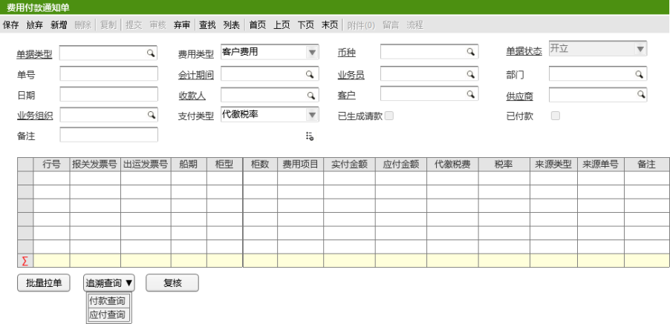
 |  |  | 字段 | 中文 | 类型 | 规则与约束 | 备注
 |  |  | DocumentType | 单据类型 | 费用付款通知单类型
 |  |  | CostType | 费用类型 | 可扩展枚举 | 客户费用，运费，杂费
 |  |  | Currency | 币种 | 币种
 |  |  | Status | 单据状态 | 枚举 | 开立，审核，已审核
 |  |  | DocNo | 单号 | 字符
 |  |  | AccountingPeriod | 会计期间 | 会计期间档案
 |  |  | Salesman | 业务员 | 业务员档案
 |  |  | CalcDept | 部门 | 部门档案
 |  |  | Date | 日期 | 日期时间
 |  |  | Payee | 收款人 | 收款人档案
 |  |  | Customer | 客户 | 客户档案
 |  |  | Supplier | 供应商 | 供应商档案
 |  |  | BusinessOrg | 业务组织 | 组织档案 | 手工录入
 |  |  | PaymentType | 支付类型 | 可扩展枚举
 |  |  | Generated | 已生成请款 | 布尔
 |  |  | Pay | 已付款 | 布尔
 |  |  | Meno | 备注 | 字符
 |  |  | Reviewer | 复核人 | 字符串
 |  |  | ReviewDate | 复核日期 | 日期时间
 |  |  | Submit | 提交人 | 字符串
 |  |  | SubmitDate | 提交日期 | 日期时间
 |  |  | Audit | 审核人 | 字符串
 |  |  | AuditDate | 审核日期 | 日期时间
 |  |  | Abandoned | 弃审人 | 字符串
 |  |  | AbandonDate | 弃审日期 | 日期时间
 |  |  | ExtensibleField | 可扩展字段 | 可扩展字段集合

 |  | 单据名 | 实体 | 表名
 |  | 费用付款通知单行 | PaymentCostLine | GS_FI_PaymentCostLine

 |  |  | 字段 | 中文 | 类型 | 规则与约束 | 备注
 |  |  | DocLineNo | 行号 | 整数 | 自动增长
 |  |  | InvoiceGroup | 发票组 | 发票号档案 | 手动选择，发票号
 |  |  | ExpenseItem | 费用项目 | 项目档案 | 根据来源单据带出
 |  |  | Payable | 应付金额 | 十进制 | 根据来源单据带出
 |  |  | Paid | 实付金额 | 十进制
 |  |  | Debit | 扣款金额 | 十进制 | 手工录入
 |  |  | TaxationPay | 代缴税费 | 十进制 | 根据来源单据带出
 |  |  | TaxRate | 税率 | 十进制 | 根据来源单据带出
 |  |  | SourceType | 来源类型 | 枚举 | 根据来源单据带出
 |  |  | SourceNumber | 来源单号 | 字符串 | 根据来源单据带出
 |  |  | Meno | 备注 | 字符
 |  |  | CustomsInvoiceNo. | 报关发票号 | 长整数
 |  |  | ShipmentInvoiceNo. | 出运发票号 | 长整数
 |  |  | Shipment | 船期 | 日期时间
 |  |  | CabinetType | 柜型 | 字符串
 |  |  | CabinetNum | 柜数 | 整数

 |  | 单据名 | 实体 | 表名
 |  | 费用付款通知单子行

 |  |  | 字段 | 中文 | 类型 | 规则与约束 | 备注
 |  |  | LineNum | 行号 | 整数 | 自动增长
 |  |  | OrderNum | 订单号 | 字符串
 |  |  | ShipmentDetails | 出运明细单号 | 字符串
 |  |  | OrderLineNum | 订单行号 | 整数
 |  |  | ShipmentDetailsLine | 出运明细单行号 | 整数
 |  |  | Commission | 佣金金额 | 十进制

2、 | 实体事件

 | 2.1、 | 默认值

 | 2.2、 | 校验

 | 2.3、 | 增删改后的 关联单据更新；

3、页面按钮动作
 | 1、【复核】，生成U9标准产品的请款单

③更新
 | 修改：UPDATE修改表里的现有数据。不增加也不删除数据，只是在现有数据上进行修改。

